Table 1
myProfit Relatório auxiliar para Declaração de Imposto de Renda Ano calendário: 2024
TESTE TEST
CPF: 061.744.826-42

Relatório gerado às 17/03/2025 08:30

Obrigatoriedade da declaração
Conforme Instrução Normativa RFB n. 2178/2024, no que se refere a investimentos em bolsa de valores, são obrigados a entregar a Declaração de Ajuste Anual do Imposto de Renda Pessoa Física, o investidor que: obteve, em qualquer mês, ganho de capital na alienação de bens ou ativos, sujeito à incidência do imposto (vendas com geração de DARF) , ou realizou operações em bolsas de valores, de mercadorias, de futuros e assemelhadas, cuja soma das vendas anuais foi superior a R$ 40.000,00. Portanto, a declaração somente será opcional, se não atender nenhum dos critérios da Receita (renda tributada anual [salário] acima de 30.639,90, posse de patrimônio acima de 800.000,00, , entre outros critérios. Porém, recomendamos que quem investiu na bolsa de valores, mesmo tendo declaração opcional, opte por declarar, dessa forma poderá utilizar também prejuízos acumulados para compensação futura de impostos. E não declare somente seus investimentos, mas também sua renda, patrimônio e rendimentos recebidos ao longo de 2024. Escopo do relatório myProfit
O relatório auxiliar para Declaração de Imposto de Renda gerado pela nossa plataforma, tem por objetivo facilitar o preenchimento da declaração anual que todo investidor deve entregar para a Receita Federal do Brasil. O escopo que é atendido por esse relatório irá lhe auxiliar a preencher os seguintes dados em sua declaração: -Bens e direitos (Posição acionária em 31/12/2024) -Rendimentos isentos e não tributáveis (Vendas abaixo de 20mil, ativos isentos e dividendos) -Rendimentos sujeitos a tributação exclusiva (Proventos tributados como JCP) -Ganho de Capital (Para ativos adquiridos no exterior ou criptomoedas) -Renda variável (Operações comuns / Day-Trade / Fundos Imobiliários) Disclaimer
Toda a informação contida no relatório foi gerada com base nos dados informados pelo cliente, ficando sob responsabilidade do investidor a conferência dos dados cadastrados e o preenchimento da declaração de imposto de renda. A myProfit terá como responsabilidade realizar os devidos cálculos com base nos dados cadastrados, e também descrever corretamente neste relatório todas instruções para o preenchimento do IRPF 2024. Toda informação contida neste relatório deve ser declarada para o titular de CPF: 061.744.826-42. Este relatório não será sua única fonte de consulta para preencher sua declaração, procure também os informes fornecidos por outras instituições que geraram renda ou rendimentos durante o ano de 2024. Exemplo de outras informações que deverá procurar para sua declaração: -Informe do banco onde possui conta corrente/poupança para informação de saldos e rendimentos -Informe de seu empregador para declaração de remuneração anual e impostos retidos -Rendimentos provenientes de aluguéis, permutas etc
Instalação do programa
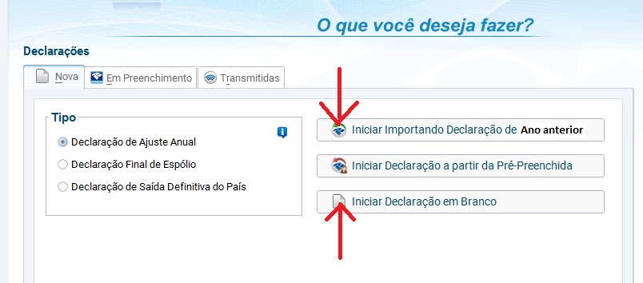
O primeiro passo para a declaração do IRPF 2025 pelo leitor é realizar o download do programa disponibilizado através do site da Receita Federal do Brasil. Repare que o IRPF de 2025 é referente ao fechamento de 2024 e a receita costuma disponibilizar o aplicativo para download próximo do final de fevereiro. Pode encontrar o link de instalação no site da Receita Federal clicando aqui instalação do programa é rápida e, ao abrir o instalador, serão dados todos os passos para que o programa seja instalado adequadamente na sua máquina. Após abrir o programa, o investidor deverá: 1- Importar a declaração realizada no ano de 2024 (competência 2023), caso tenha declarado no ano anterior; 2- Criar uma nova Declaração, caso seja a primeira vez declarando o imposto de renda.
Bens e direitos (Ativos sob sua custódia)
A obrigatoriedade das Ações em Bens e Direitos existe caso tenha terminado o ano de 2024 com algum ativo em sua custódia. Na declaração é necessário informar todas as posições em ações, opções, FII e ETF referentes ao dia 31/12/2024 na opção “Bens e Direitos”.
Declaração Exemplo de preenchimento
Para cada linha da tabela abaixo efetue um lançamento através do botão 'Novo', preencha os dados da tabela e confirme em 'OK'
Abaixo incluímos também o custo de seus ativos em 2023 de acordo com os lançamentos feitos na myProfit. Caso seus lançamentos de 2023 não estejam na plataforma substitua os valores da coluna de 31/12/2023 pelos valores que incluiu na declaração anterior.
 | 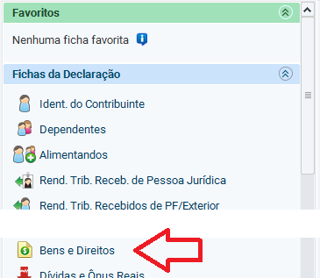 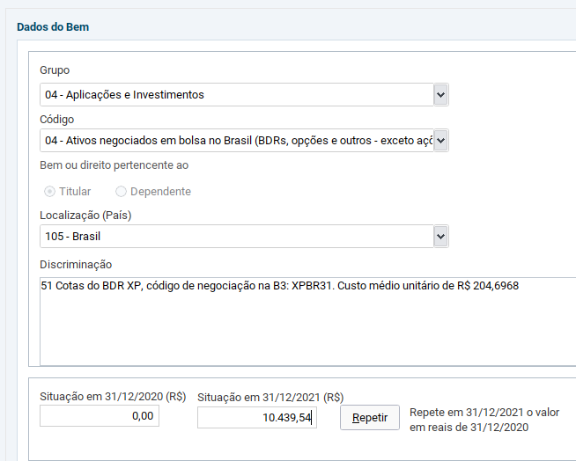
Grupo | Cód. | Local. | CNPJ | Discriminação | Sit. em 31/12/2023 | Sit. em 31/12/2024
08 | 01 | 105 - Brasil | 28640024000124 | BTC - 0,12063421 unidades do criptoativo Bitcoin (BTC) , adquiridas pela corretora BitcoinTrade (28.640.024/0001-24). Custo medio unitario = R$ 137.620,01463737 | 1 | 16.601,68
08 | 02 | 105 - Brasil | 28640024000124 | ETH - 0,17636125 unidades do criptoativo Ethereum (ETH) , adquiridas pela corretora BitcoinTrade (28.640.024/0001-24). Custo medio unitario = R$ 9.740,33247932 | 2.083,47 | 1.717,82
08 | 02 | 105 - Brasil | 28640024000124 | XRP - 89,058325 unidades do criptoativo Ripple (XRP) , adquiridas pela corretora BitcoinTrade (28.640.024/0001-24). Custo medio unitario = R$ 3,94 | 2.443,42 | 350,89
07 | 09 | 105 - Brasil | 38.314.708/0001-90 | HASH11 - 302 Cotas do ETF HASHDEX, codigo de negociacao na B3: HASH11, Administradora do Fundo: BANCO GENIAL S.A.(45.246.410/0001-55). Custo medio unitario de R$ 27,6549 | 17.975,69 | 8.351,78
07 | 08 | 105 - Brasil | 38.354.864/0001-84 | B5P211 - 39 Cotas do ETF B5P211, codigo de negociacao na B3: B5P211, Administradora do Fundo: Itaú Unibanco S.A.(60.701.190/0001-04). Custo medio unitario de R$ 82,9413 | 2.170,24 | 3.234,71
07 | 03 | 105 - Brasil | 36.642.293/0001-58 | AFHI11 - 160 Cotas do fundo imobiliario AF INVEST CRI FDO. INV. IMOB - RECEBÍVEIS IMOB. (AF INVEST CRI), codigo de negociacao na B3: AFHI11. CNPJ: 36.642.293/0001-58, Administradora do Fundo: BTG Pactual Serviços Financeiros S.A. DTVM(59.281.253/0001-23). Custo medio unitario de R$ 95,8951 | 0,00 | 15.343,22
07 | 03 | 105 - Brasil | 28.737.771/0001-85 | ALZR11 - 193 Cotas do fundo imobiliario ALIANZA TRUST RENDA IMOBILIARIA FDO INV IMOB (FII ALIANZA), codigo de negociacao na B3: ALZR11. CNPJ: 28.737.771/0001-85, Administradora do Fundo: BTG Pactual Serviços Financeiros S.A. DTVM(59.281.253/0001-23). Custo medio unitario de R$ 111,8985 | 12.753,32 | 21.596,41
07 | 03 | 105 - Brasil | 11.839.593/0001-09 | BTLG11 - 266 Cotas do fundo imobiliario BTG PACTUAL LOGISTICA FDO INV IMOB - FII (FII BTLG), codigo de negociacao na B3: BTLG11. CNPJ: 11.839.593/0001-09, Administradora do Fundo: BTG Pactual Serviços Financeiros S.A. DTVM(59.281.253/0001-23). Custo medio unitario de R$ 101,8367 | 19.886,84 | 27.088,56
07 | 03 | 105 - Brasil | 30.567.216/0001-02 | FATN11 - 177 Cotas do fundo imobiliario FUNDO DE INVESTIMENTO IMOBILIÁRIO ATHENA I (FII ATHENA I), codigo de negociacao na B3: FATN11. CNPJ: 30.567.216/0001-02, Administradora do Fundo: BR-CAPITAL DISTR. TITS. VALS. MOBILIÁRIOS S.A.(44.077.014/0001-89). Custo medio unitario de R$ 91,4034 | 5.448,49 | 16.178,40
07 | 03 | 105 - Brasil | 08.431.747/0001-06 | HGBS11 - 30 Cotas do fundo imobiliario HEDGE BRASIL SHOPPING FDO INV IMOB (FII HEDGEBS), codigo de negociacao na B3: HGBS11. CNPJ: 08.431.747/0001-06, Administradora do Fundo: HEDGE INVESTMENTS DTVM LTDA.(07.253.654/0001- 76). Custo medio unitario de R$ 195,1585 | 7.226,84 | 5.854,76
07 | 03 | 105 - Brasil | 11.728.688/0001-47 | HGLG11 - 210 Cotas do fundo imobiliario CSHG LOGÍSTICA FDO INV IMOB - FII (FII HGLG PAX), codigo de negociacao na B3: HGLG11. CNPJ: 11.728.688/0001-47, Administradora do Fundo: CREDIT SUISSE HEDGING - GRIFFO CORRETORA DE VALORES S.A.(61.809.182/0001-30). Custo medio unitario de R$ 158,42 | 30.348,72 | 33.268,20
07 | 03 | 105 - Brasil | 29.641.226/0001-53 | HGRU11 - 93 Cotas do fundo imobiliario CSHG RENDA URBANA - FDO INV IMOB - FII (FII HGRU PAX), codigo de negociacao na B3: HGRU11. CNPJ: 29.641.226/0001-53, Administradora do Fundo: CREDIT SUISSE HEDGING-GRIFFO CORRETORA DE VALORES S.A.(61.809.182/0001-30). Custo medio unitario de R$ 118,0674 | 10.553,17 | 10.980,27
07 | 03 | 105 - Brasil | 42.502.802/0001-40 | KCRE11 - 1180 Cotas do fundo imobiliario KINEA CREDITAS FDO DE INV IMOBILIÁRIO - FII (FII KINEA CR), codigo de negociacao na B3: KCRE11. CNPJ: 42.502.802/0001-40, Administradora do Fundo: ITAU CORRETORA ACOES(61.194.353/0001-64). Custo medio unitario de R$ 9,329 | 6.131,18 | 11.008,22
07 | 03 | 105 - Brasil | 16.706.958/0001-32 | KNCR11 - 95 Cotas do fundo imobiliario KINEA RENDIMENTOS IMOBILIÁRIOS FDO INV IMOB - FII (FII KINEA RI), codigo de negociacao na B3: KNCR11. CNPJ: 16.706.958/0001-32, Administradora do Fundo: INTRAG DTVM(62.418.140/0001-31). Custo medio unitario de R$ 102,9643 | 0,00 | 9.781,61
07 | 03 | 105 - Brasil | 42.754.362/0001-18 | KNUQ11 - 147 Cotas do fundo imobiliario Kinea Unique HY CDI Fundo de Investimento Imobiliário (KNUQ11), codigo de negociacao na B3: KNUQ11. CNPJ: 42.754.362/0001-18, Administradora do Fundo: INTRAG DTVM LTDA.(62.418.140/0001-31). Custo medio unitario de R$ 100,667 | 0,00 | 14.798,05
07 | 03 | 105 - Brasil | 32.527.683/0001-26 | PLCR11 - 224 Cotas do fundo imobiliario FDO INV. IMOB. PLURAL RECEBIVEIS (FII PLURAL R), codigo de negociacao na B3: PLCR11. CNPJ: 32.527.683/0001-26, Administradora do Fundo: PLURAL S.A. BANCO MULTIPLO(45.246.410/0001-55). Custo medio unitario de R$ 83,20 | 15.933,58 | 18.636,80
07 | 03 | 105 - Brasil | 35.652.102/0001-76 | PVBI11 - 163 Cotas do fundo imobiliario FDO. INV. IMOB. VBI PRIME PROPERTIES (FII VBI PRI), codigo de negociacao na B3: PVBI11. CNPJ: 35.652.102/0001-76, Administradora do Fundo: BTG Pactual Serviços Financeiros S.A. DTVM(59.281.253/0001- 23). Custo medio unitario de R$ 84,5735 | 0,00 | 13.785,48
07 | 03 | 105 - Brasil | 28.548.288/0001-52 | TRXF11 - 335 Cotas do fundo imobiliario TRX REAL ESTATE FDO. INV. IMOB. - FII (FII TRX REAL), codigo de negociacao na B3: TRXF11. CNPJ: 28.548.288/0001-52, Administradora do Fundo: BRL TRUST DTVM S.A.(13.486.793/0001-42). Custo medio | 16.360,35 | 35.833,34
 |  |  |  | unitario de R$ 106,9652
07 | 03 | 105 - Brasil | 28.757.546/0001-00 | XPML11 - 375 Cotas do fundo imobiliario XP MALLS FDO INV IMOB FII (FII XP MALLS), codigo de negociacao na B3: XPML11. CNPJ: 28.757.546/0001-00, Administradora do Fundo: XP INVESTIMENTOS CORRETORA DE CÂMBIO, TÍTULOS E VALORES MOBILIÁRIOS S.A.(02.332.886/0001-04). Custo medio unitario de R$ 107,0038 | 17.514,86 | 40.126,43
07 | 99 | 105 - Brasil | 48.973.783/0001-16 | CDII11 - 160 Cotas do Fundo SPARTA CDII(48.973.783/0001-16), codigo de negociacao na B3: CDII11, Administradora do Fundo: BTG PACTUAL SERVIÇOS FINANCEIROS S.A. DTVM(59.281.253/0001-23). Custo medio unitario de R$ 109,117 | 0,00 | 17.458,72
07 | 07 | 105 - Brasil | 34.633.510/0001-18 | IFRA11 - 172 Cotas do Fundo FDC ITAU IE(34.633.510/0001-18), codigo de negociacao na B3: IFRA11, Administradora do Fundo: INTRAG DISTRIBUIDORA DE TÍTULOS E VALORES MOBILIÁRIOS LTDA(62.418.140/0001-31). Custo medio unitario de R$ 105,0987 | 0,00 | 18.076,98
07 | 07 | 105 - Brasil | 42.730.834/0001-00 | JURO11 - 184 Cotas do Fundo SPARTA INFRA(42.730.834/0001- 00), codigo de negociacao na B3: JURO11, Administradora do Fundo: BTG PACTUAL SERVIÇOS FINANCEIROS S/A DTVM(59.281.253/0001-23). Custo medio unitario de R$ 103,8005 | 0,00 | 19.099,29
07 | 99 | 105 - Brasil | 26.324.298/0001-89 | KDIF11 - 146 Cotas do Fundo FDC KINEAINF(26.324.298/0001- 89), codigo de negociacao na B3: KDIF11, Administradora do Fundo: Intrag DTVM Ltda(62.418.140/0001-31). Custo medio unitario de R$ 131,6112 | 0,00 | 19.215,24
07 | 03 | 105 - Brasil | 28.195.667/0001-06 | ABCB2 - 9 Direitos de subscricao de ABCB2 ). Custo medio unitario de R$ 4,20 | 37,80 | 37,80
07 | 03 | 105 - Brasil | 61.532.644/0001-15 | ITSA2 - 43 Direitos de subscricao de ITSA2 ). Custo medio unitario de R$ 2,7365 | 117,67 | 117,67
07 | 03 | 105 - Brasil | 02.635.522/0001-95 | JALL1 - 9 Direitos de subscricao de JALL1 ). Custo medio unitario de R$ 2,97 | 26,73 | 26,73
03 | 01 | 105 - Brasil | 05.878.397/0001-32 | ALOS3 - 499 Acoes da empresa ALLOS S.A. (ALLOS), codigo de negociacao na B3: ALOS3. CNPJ: 05.878.397/0001-32. Custo medio unitario de R$ 19,9865 | 9.973,26 | 9.973,26
03 | 01 | 105 - Brasil | 08.364.948/0001-38 | ALUP11 - 600 Acoes da empresa ALUPAR INVESTIMENTO S/A (ALUPAR), codigo de negociacao na B3: ALUP11. CNPJ: 08.364.948/0001-38. Custo medio unitario de R$ 28,0373 | 16.781,04 | 16.822,38
03 | 01 | 105 - Brasil | 09.346.601/0001-25 | B3SA3 - 1900 Acoes da empresa B3 S.A. – BRASIL. BOLSA. BALCÃO (B3), codigo de negociacao na B3: B3SA3. CNPJ: 09.346.601/0001-25. Custo medio unitario de R$ 11,2694 | 17.261,70 | 21.411,86
03 | 01 | 105 - Brasil | 02.474.103/0001-19 | EGIE3 - 600 Acoes da empresa ENGIE BRASIL ENERGIA S.A. (ENGIE BRASIL), codigo de negociacao na B3: EGIE3. CNPJ: 02.474.103/0001-19. Custo medio unitario de R$ 39,8402 | 19.949,90 | 23.904,12
03 | 01 | 105 - Brasil | 02.998.611/0001-04 | ISAE4 - 800 Acoes da empresa ISA Energia Brasil S.A (ISA ENERGIA), codigo de negociacao na B3: ISAE4. CNPJ: 02.998.611/0001-04. Custo medio unitario de R$ 24,5582 | 0,00 | 19.646,56
03 | 01 | 105 - Brasil | 61.532.644/0001-15 | ITSA4 - 2996 Acoes da empresa ITAUSA S.A. (ITAUSA), codigo de negociacao na B3: ITSA4. CNPJ: 61.532.644/0001-15. Custo medio unitario de R$ 9,5427 | 29.430,77 | 28.589,93
03 | 01 | 105 - Brasil | 89.637.490/0001-45 | KLBN11 - 770 Acoes da empresa KLABIN S.A. (KLABIN S/A), codigo de negociacao na B3: KLBN11. CNPJ: 89.637.490/0001- 45. Custo medio unitario de R$ 18,7102 | 13.410,04 | 14.406,85
03 | 01 | 105 - Brasil | 76.484.013/0001-45 | SAPR4 - 2200 Acoes da empresa CIA SANEAMENTO DO PARANA - SANEPAR (SANEPAR), codigo de negociacao na B3: SAPR4. CNPJ: 76.484.013/0001-45. Custo medio unitario de R$ 3,9134 | 8.609,48 | 8.609,48
03 | 01 | 105 - Brasil | 33.592.510/0001-54 | VALE3 - 600 Acoes da empresa VALE S.A. (VALE), codigo de negociacao na B3: VALE3. CNPJ: 33.592.510/0001-54. Custo medio unitario de R$ 63,5146 | 12.530,36 | 38.108,76
03 | 01 | 105 - | 02.558.157/0001-62 | VIVT3 - 300 Acoes da empresa TELEFÔNICA BRASIL S.A (TELEF | 12.929,16 | 12.656,88
 |  | Brasil |  | BRASIL), codigo de negociacao na B3: VIVT3. CNPJ: 02.558.157/0001-62. Custo medio unitario de R$ 42,1896
07 | 03 | 105 - Brasil | 18.307.582/0001-19 | HFOF11 - 0 Cotas do fundo imobiliario HEDGE TOP FOFII 3 FDO INV IMOB (FII HTOPFOF3), codigo de negociacao na B3: HFOF11. CNPJ: 18.307.582/0001-19, Administradora do Fundo: HEDGE INVESTMENTS DTVM LTDA.(07.253.654/0001-76). Custo medio unitario de R$ 0,00 | 11.428,14 | 0,00
07 | 03 | 105 - Brasil | 28.830.325/0001-10 | IRDM11 - 0 Cotas do fundo imobiliario FII IRIDIUM RECEBÍVEIS IMOBILIÁRIOS (FII IRIDIUM), codigo de negociacao na B3: IRDM11. CNPJ: 28.830.325/0001-10, Administradora do Fundo: BTG Pactual Serviços Financeiros S.A. DTVM(59.281.253/0001- 23). Custo medio unitario de R$ 0,00 | 15.223,74 | 0,00
07 | 03 | 105 - Brasil | 13.371.132/0001-71 | JSRE11 - 0 Cotas do fundo imobiliario JS REAL ESTATE MULTIGESTÃO - FII (FII JS REAL), codigo de negociacao na B3: JSRE11. CNPJ: 13.371.132/0001-71, Administradora do Fundo: BANCO J SAFRA S/A(03.017.677/0001-20). Custo medio unitario de R$ 0,00 | 12.134,71 | 0,00
07 | 03 | 105 - Brasil | 23.648.935/0001-84 | MCCI11 - 0 Cotas do fundo imobiliario FDO INV. MAUA CAPITAL RECEBIVEIS IMOB. - FII (FII MAUA), codigo de negociacao na B3: MCCI11. CNPJ: 23.648.935/0001-84, Administradora do Fundo: BTG Pactual Serviços Financeiros S.A. DTVM(59.281.253/0001- 23). Custo medio unitario de R$ 0,00 | 15.869,83 | 0,00
07 | 03 | 105 - Brasil | 34.197.811/0001-46 | VGIP11 - 0 Cotas do fundo imobiliario VALORA CRI ÍNDICE DE PREÇO FDO INVEST. IMOB. FII (FII VALORAIP), codigo de negociacao na B3: VGIP11. CNPJ: 34.197.811/0001-46, Administradora do Fundo: BTG Pactual Serviços Financeiros S.A. DTVM(59.281.253/0001-23). Custo medio unitario de R$ 0,00 | 13.855,49 | 0,00
03 | 01 | 105 - Brasil | 92.702.067/0001-96 | BRSR6 - 0 Acoes da empresa BCO ESTADO DO RIO GRANDE DO SUL S.A. (BANRISUL), codigo de negociacao na B3: BRSR6. CNPJ: 92.702.067/0001-96. Custo medio unitario de R$ 0,00 | 12.391,72 | 0,00
03 | 01 | 105 - Brasil | 76.483.817/0001-20 | CPLE6 - 0 Acoes da empresa CIA PARANAENSE DE ENERGIA – COPEL (COPEL), codigo de negociacao na B3: CPLE6. CNPJ: 76.483.817/0001-20. Custo medio unitario de R$ 0,00 | 6.000,84 | 0,00
03 | 01 | 105 - Brasil | 17.281.106/0001-03 | CSMG3 - 0 Acoes da empresa CIA SANEAMENTO DE MINAS GERAIS-COPASA MG (COPASA), codigo de negociacao na B3: CSMG3. CNPJ: 17.281.106/0001-03. Custo medio unitario de R$ 0,00 | 2.677,80 | 0,00
03 | 01 | 105 - Brasil | 08.312.229/0001-73 | EZTC3 - 0 Acoes da empresa EZ TEC EMPREEND. E PARTICIPACOES S.A. (EZTEC), codigo de negociacao na B3: EZTC3. CNPJ: 08.312.229/0001-73. Custo medio unitario de R$ 0,00 | 12.617,76 | 0,00
03 | 01 | 105 - Brasil | 60.840.055/0001-31 | FLRY3 - 0 Acoes da empresa FLEURY S.A. (FLEURY), codigo de negociacao na B3: FLRY3. CNPJ: 60.840.055/0001-31. Custo medio unitario de R$ 0,00 | 7.720,90 | 0,00
03 | 01 | 105 - Brasil | 92.781.335/0001-02 | TASA4 - 0 Acoes da empresa TAURUS ARMAS S.A. (TAURUS ARMAS), codigo de negociacao na B3: TASA4. CNPJ: 92.781.335/0001-02. Custo medio unitario de R$ 0,00 | 4.329,30 | 0,00
03 | 01 | 105 - Brasil | 08.811.643/0001-27 | TRIS3 - 0 Acoes da empresa TRISUL S.A. (TRISUL), codigo de negociacao na B3: TRIS3. CNPJ: 08.811.643/0001-27. Custo medio unitario de R$ 0,00 | 15.601,41 | 0,00
03 | 01 | 105 - Brasil | 02.998.611/0001-04 | TRPL4 - 0 Acoes da empresa CTEEP - CIA TRANSMISSÃO ENERGIA ELÉTRICA PAULISTA (TRAN PAULIST), codigo de negociacao na B3: TRPL4. CNPJ: 02.998.611/0001-04. Custo medio unitario de R$ 0,00 | 19.646,56 | 0,00
03 | 01 | 105 - Brasil | 84.683.374/0001-49 | TUPY3 - 0 Acoes da empresa TUPY S.A. (TUPY), codigo de negociacao na B3: TUPY3. CNPJ: 84.683.374/0001-49. Custo medio unitario de R$ 0,00 | 4.382,32 | 0,00
03 | 01 | 105 - Brasil | 84.429.695/0001-11 | WEGE3 - 0 Acoes da empresa WEG S.A. (WEG), codigo de negociacao na B3: WEGE3. CNPJ: 84.429.695/0001-11. Custo medio unitario de R$ 0,00 | 3.460,51 | 0,00
03 | 01 | 105 - Brasil | 42.278.473/0001-03 | WIZC3 - 0 Acoes da empresa WIZ CO PARTICIPAÇÕES E CORRETAGEM DE SEGUROS S.A. (WIZ), codigo de negociacao na B3: WIZC3. CNPJ: 42.278.473/0001-03. Custo medio unitario de R$ 0,00 | 5.510,64 | 0,00

Table 4
Você possui proventos a serem creditados em 2025, declare estes também em Bens e Direitos conforme tabela abaixo, para cada linha da tabela abaixo efetue um lançamento através do botão 'Novo', preencha os dados da tabela e confirme em 'OK'
Grupo | Cód. | Local. |  | Discriminação |  |  |  | Sit. em 31/12/2024
99 | 07 | 105 - Brasil |  | Créditos em Trânsito (Juros sobre capital próprio) a receber de SAPR4 - CIA SANEAMENTO DO PARANA - SANEPAR(SANEPAR). CNPJ: 76.484.013/0001-45 |  |  |  | 590.65
99 | 07 | 105 - Brasil |  | Créditos em Trânsito (Juros sobre capital próprio) a receber de VIVT3 - TELEFÔNICA BRASIL S.A(TELEF BRASIL). CNPJ: 02.558.157/0001-62 |  |  |  | 917.18
99 | 07 | 105 - Brasil |  | Créditos em Trânsito (Juros sobre capital próprio) a receber de EGIE3 - ENGIE BRASIL ENERGIA S.A.(ENGIE BRASIL). CNPJ: 02.474.103/0001-19 |  |  |  | 156.26
99 | 07 | 105 - Brasil |  | Créditos em Trânsito (Juros sobre capital próprio) a receber de ISAE4 - ISA Energia Brasil S.A(ISA ENERGIA). CNPJ: 02.998.611/0001-04 |  |  |  | 535.12
99 | 07 | 105 - Brasil |  | Créditos em Trânsito (Juros sobre capital próprio) a receber de B3SA3 - B3 S.A. – BRASIL. BOLSA. BALCÃO(B3). CNPJ: 09.346.601/0001-25 |  |  |  | 103.42
99 | 07 | 105 - Brasil |  | Créditos em Trânsito (Juros sobre capital próprio) a receber de ALOS3 - ALLOS S.A.(ALLOS). CNPJ: 05.878.397/0001-32 |  |  |  | 50.95
99 | 07 | 105 - Brasil |  | Créditos em Trânsito (Juros sobre capital próprio) a receber de ITSA4 - ITAUSA S.A.(ITAUSA). CNPJ: 61.532.644/0001-15 |  |  |  | 58.00
ATENÇÃO: Abaixo listaremos suas contas bancárias, títulos de renda fixa e fundos de investimento para declaração. Para estes títulos sugerimos que também faça o lançamento utilizando o informe da própria corretora/banco, pois as instituições financeiras podem fazer também retenção de impostos ou taxas que podem afetar nos valores a serem lançados, portanto utilize também o informe do banco como guia para preenchimento.
Grupo | Cód. | Local. | CNPJ |  | Discriminação | Sit. em 31/12/2023 | Sit. em 31/12/2024
04 | 02 | 105 - Brasil | 61.194.353/0001-64 |  | Renda Fixa CDB Pós 100% CDI 01/10/2028 - Instituicao: Itau (61.194.353/0001-64) | 5,000.00 | 5,000.00
04 | 02 | 105 - Brasil | 61.194.353/0001-64 |  | Renda Fixa CDB Pós 100% CDI 12/02/2028 - Instituicao: Itau (61.194.353/0001-64) | 10,000.00 | 10,000.00
04 | 02 | 105 - Brasil | 61.194.353/0001-64 |  | Renda Fixa CDB Pós 100% CDI 16/08/2029 - Instituicao: Itau (61.194.353/0001-64) | 0.00 | 15,000.00
04 | 03 | 105 - Brasil | 00.416.968/0001-01 |  | Renda Fixa LCI Pós 91% CDI 01/07/2024 - Instituicao: Banco Inter (00.416.968/0001-01) | 2,000.00 | 2,000.00
04 | 03 | 105 - Brasil | 00.416.968/0001-01 |  | Renda Fixa LCI Pós 92% CDI 04/04/2024 - Instituicao: Banco Inter (00.416.968/0001-01) | 1,000.00 | 1,000.00
04 | 02 | 105 - Brasil | 61.194.353/0001-64 |  | 19,58 Titulos de Tesouro IPCA+ 2029. Custo unitario medio de cada título: R$ 3.243,3447 | 0.00 | 63,504.69
04 | 02 | 105 - Brasil | 61.194.353/0001-64 |  | 19,29 Titulos de Tesouro IPCA+ 2035. Custo unitario medio de cada título: R$ 2.225,3599 | 0.00 | 42,927.19
04 | 02 | 105 - Brasil | 61.194.353/0001-64 |  | 26,99 Titulos de Tesouro IPCA+ 2045. Custo unitario medio de cada título: R$ 1.273,3259 | 25,796.33 | 34,367.07
04 | 02 | 105 - Brasil | 61.194.353/0001-64 |  | 23,05 Titulos de Tesouro Prefixado 2025. Custo unitario medio de cada título: R$ 731,609 | 16,863.59 | 16,863.59
04 | 02 | 105 - Brasil | 61.194.353/0001-64 |  | 6,28 Titulos de Tesouro Prefixado 2031. Custo unitario medio de cada título: R$ 462,4631 | 0.00 | 2,904.27
04 | 02 | 105 - Brasil | 61.194.353/0001-64 |  | 5,9 Titulos de Tesouro Selic 2025. Custo unitario medio de cada título: R$ 10.535,1906 | 62,157.62 | 62,157.62
04 | 02 | 105 - Brasil | 61.194.353/0001-64 |  | 2,88 Titulos de Tesouro Selic 2027. Custo unitario medio de cada título: R$ 11.361,2975 | 32,720.54 | 32,720.54
04 | 02 | 105 - Brasil | 61.194.353/0001-64 |  | 2,78 Titulos de Tesouro Selic 2029. Custo unitario medio de cada título: R$ 14.768,0265 | 4,914.58 | 41,055.11
04 | 02 | 105 - Brasil | 61.194.353/0001-64 |  | 0 Titulos de Tesouro IPCA+ 2024. Custo unitario medio de cada título: R$ 0,00 | 65,944.09 | 0.00
06 | 99 | 249 |  |  | SALDO DE US$ 269.63 NA CORRETORA AVENUE SECURITIES LLC (CONTA DE INVESTIMENTO) | 523.81 | 1,669.47
Esta seção irá lhe demonstrar quais ativos estão negativos, ou seja, há uma dívida a ser quitada na virada do ano, são ativos operações de forma VENDIDA/SHORT que serão recomprados futuramente, representando contabilmente um ônus.
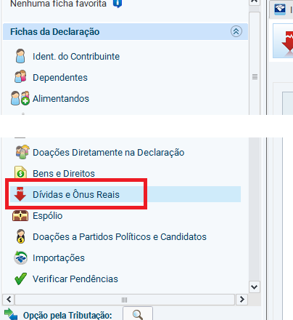
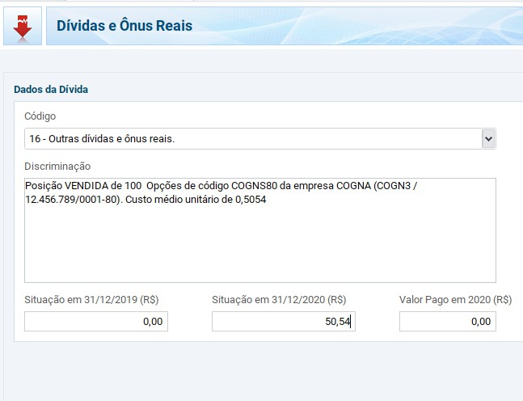
Declaração Exemplo de preenchimento

Table 5
Obs: Caso não esteja em posição "Vendida" em algum desses ativos, verifique na myProfit se lançou todas as notas de compra do ativo.
Para cada linha da tabela abaixo efetue um lançamento através do botão 'Novo'
Cód. | Discriminação | Sit. em 31/12/2023 | Sit. em 31/12/2024
16 | Posição VENDIDA de CREAL - 40 unidades do criptoativo cREAL (CREAL) , adquiridas pela corretora BitcoinTrade (28.640.024/0001-24). Custo medio unitario = R$ 0,983 | 39.32 | 39.32
16 | Posição VENDIDA de ABCB4 - 9 Acoes da empresa BCO ABC BRASIL S.A. (ABC BRASIL), codigo de negociacao na B3: ABCB4. CNPJ: 28.195.667/0001-06. Custo medio unitario de R$ 23,4333 | 0.00 | 210.90
16 | Posição VENDIDA de JALL3 - 9 Acoes da empresa JALLES MACHADO S.A. (JALLESMACHAD), codigo de negociacao na B3: JALL3. CNPJ: 02.635.522/0001-95. Custo medio unitario de R$ 8,2775 | 74.50 | 74.50
dividendos)
Esta seção irá lhe demonstrar quais rendimentos teve durante e o ano e foram isentos de imposto de renda, seja por benefício fiscal ou limite de isenção.
Itens contemplados no relatório myProfit: -Vendas mensais de ações abaixo de 20 mil reais (Brasil) -Dividendos de ações -Rendimentos de FII -Vendas de ativos com benefício fiscal -Bonificação
Itens não contempladas no relatório myProfit, para estes itens abaixo procure o informe oficial de seu banco/corretora -Rendimentos de caderneta de poupança
Obs 1: Caso tenha recebido dividendos de recibos de subscrição, faça a inclusão manual na plataforma para que possa constar no relatório
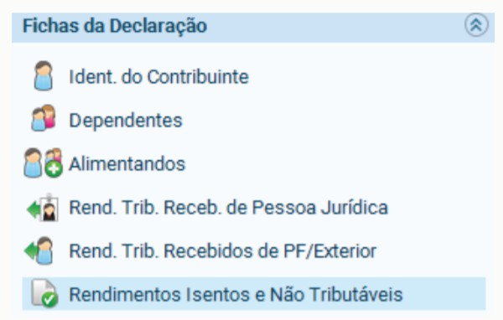
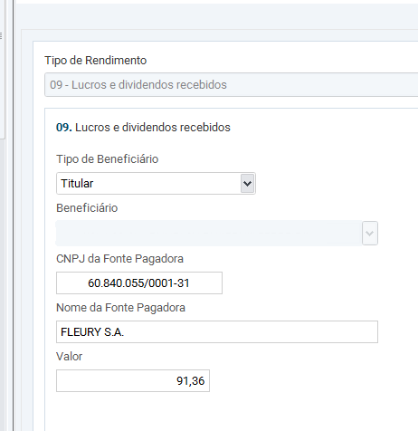
Declaração Exemplo de preenchimento

Table 8
Esta seção irá lhe demonstrar quais rendimentos tiveram tributação retida na fonte durante e o ano, não será necessário pagar imposto adicional sobre eles, mas precisará declará-los na seção de mesmo nome.
Itens contemplados no relatório myProfit: -Juros sobre capital -Amortizações -Outros proventos tributados
Itens não contempladas no relatório myProfit, para estes itens abaixo procure o informe oficial de seu banco/corretora -Rendimentos de contas remuneradas
Declaração Exemplo de preenchimento
Para cada linha da tabela abaixo efetue um lançamento através do botão 'Novo', preencha os dados da tabela e confirme em 'OK' JCP (Juros sobre Capital Próprio - Valor Líquido)
Tipo | CNPJ da Fonte Pagadora | Nome da Fonte Pagadora | Valor
10 | 02.558.157/0001-62 | TELEFÔNICA BRASIL S.A | 469.34
10 | 42.278.473/0001-03 | WIZ CO PARTICIPAÇÕES E CORRETAGEM DE SEGUROS S.A. | 112.86
10 | 89.637.490/0001-45 | KLABIN S.A. | 320.98
10 | 09.346.601/0001-25 | B3 S.A. – BRASIL. BOLSA. BALCÃO | 305.00
10 | 61.532.644/0001-15 | ITAUSA S.A. | 1,478.29
10 | 33.592.510/0001-54 | VALE S.A. | 889.86
10 | 17.281.106/0001-03 | CIA SANEAMENTO DE MINAS GERAIS-COPASA MG | 147.65
10 | 84.429.695/0001-11 | WEG S.A. | 21.45
10 | 84.683.374/0001-49 | TUPY S.A. | 88.13
10 | 02.474.103/0001-19 | ENGIE BRASIL ENERGIA S.A. | 75.53
10 | 76.483.817/0001-20 | CIA PARANAENSE DE ENERGIA – COPEL | 133.81
10 | 92.702.067/0001-96 | BCO ESTADO DO RIO GRANDE DO SUL S.A. | 176.66
10 | 76.484.013/0001-45 | CIA SANEAMENTO DO PARANA - SANEPAR | 577.27
10 | 02.998.611/0001-04 | CTEEP - CIA TRANSMISSÃO ENERGIA ELÉTRICA PAULISTA | 1,498.78
10 | 28.195.667/0001-06 | BCO ABC BRASIL S.A. | 5.67
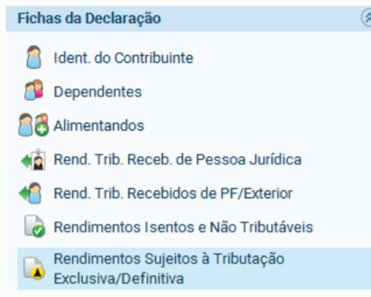
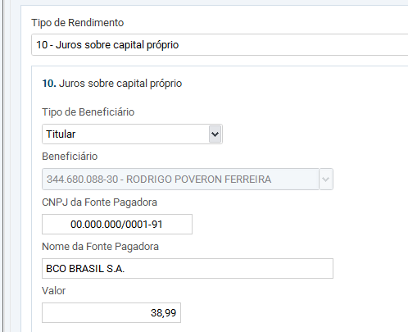
Amortizações (Atualização monetária, rendimentos sobre JCP, etc)

Tipo CNPJ da Fonte Pagadora Nome da Fonte Pagadora Valor

Table 9
12 | 02.558.157/0001-62 | TELEFÔNICA BRASIL S.A | 272.30
Rendimentos de fundos e renda fixa
ATENÇÃO: Abaixo listaremos seus títulos de renda fixa e fundos de investimento para declaração. Para estes títulos sugerimos que também faça o lançamento utilizando o informe da própria corretora/banco, pois as instituições financeiras podem fazer também retenção de impostos ou taxas que podem afetar nos valores a serem lançados, portanto utilize também o informe do banco como guia para preenchimento.
Tipo | CNPJ da Fonte Pagadora | Nome da Fonte Pagadora | Valor
06 | 61.194.353/0001-64 | Itau [Tesouro IPCA+ 2024] | 26,151.33
06 | 02.332.886/0001-04 | XP [CDII11] | 389.74
06 | 02.332.886/0001-04 | XP [KDIF11] | 415.20
Esta seção irá lhe demonstrar quais resultados obteve na bolsa do brasil e como deverá declarar os lucros, prejuízos e IR já pago. Operações Comuns / Day-Trade
As operações de venda envolvendo ações, opções, futuros, ETF e BDR serão declaradas nessa seção e de forma mensal.Somente constam nessa seção suas vendas que foram tributadas fora da isenção. Para vendas isentas, faça o lançamento na seção Rendimentos Isentos conforme mencionado acima. Abaixo descrevemos todos lançamentos que deverá fazer com base na apuração realizada em nossa plataforma.
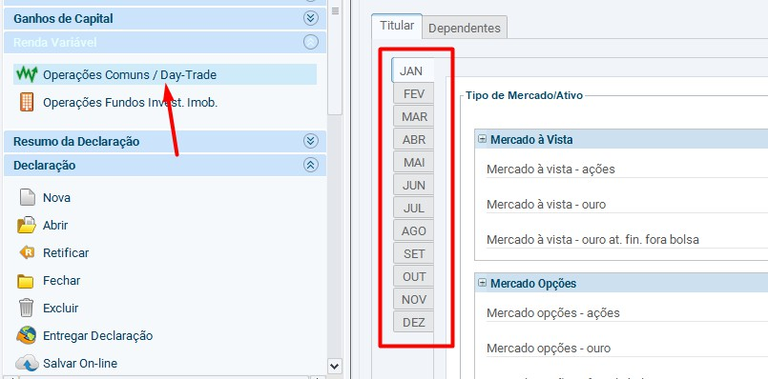
Operações com fundos imobiliários não entram nesta seção, caso vendeu FIIs durante o ano de 2024, iremos demonstrar na seção "Operações Fundos Invest. Imob"

Table 22
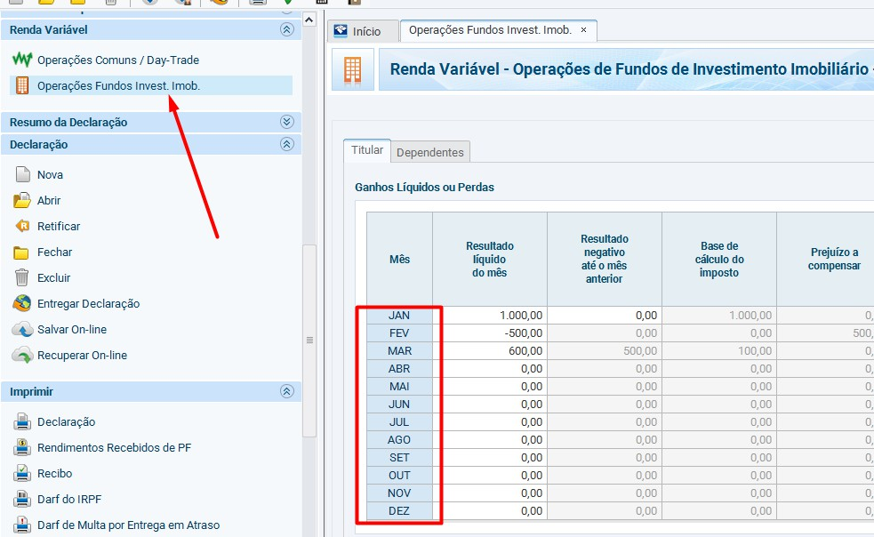
As operações de venda envolvendo fundos imobiliários serão declaradas nessa seção e de forma mensal. Toda venda de fundo imobiliário é tributada, abaixo poderá verificar seus ganhos/prejuízos apurados de acordo com seus lançamentos.

Mês | Resultado Líquido do mês | Resultado negativo até o mês anterior | Base de cálculo do imposto | Prejuízo a compensa r | Alíquota do imposto | Imposto devido | Saldo IR Retido | IR retido | IR a compensa r | Imposto a pagar | Imposto pago
Jan | 1,183.10 | 1,349.16 | 0.00 | 166.06 | 20% | 0.00 | 0.00 | 0.00 | 0.00 | 0.00 | 0.00
Fev | 125.82 | 166.06 | 0.00 | 40.24 | 20% | 0.00 | 0.00 | 0.00 | 0.00 | 0.00 | 0.00
Mar | 0.00 | 40.24 | 0.00 | 40.24 | 20% | 0.00 | 0.00 | 0.00 | 0.00 | 0.00 | 0.00
Abr | -2,353.01 | 40.24 | 0.00 | 2,393.25 | 20% | 0.00 | 0.00 | 0.00 | 0.00 | 0.00 | 0.00
Mai | 0.00 | 2,393.25 | 0.00 | 2,393.25 | 20% | 0.00 | 0.00 | 0.00 | 0.00 | 0.00 | 0.00
Jun | -34.43 | 2,393.25 | 0.00 | 2,427.68 | 20% | 0.00 | 0.00 | 0.00 | 0.00 | 0.00 | 0.00
Jul | 129.40 | 2,427.68 | 0.00 | 2,298.28 | 20% | 0.00 | 0.00 | 0.00 | 0.00 | 0.00 | 0.00
Ago | -224.14 | 2,298.28 | 0.00 | 2,522.42 | 20% | 0.00 | 0.00 | 0.00 | 0.00 | 0.00 | 0.00
Set | 0.00 | 2,522.42 | 0.00 | 2,522.42 | 20% | 0.00 | 0.00 | 0.00 | 0.00 | 0.00 | 0.00
Out | 0.00 | 2,522.42 | 0.00 | 2,522.42 | 20% | 0.00 | 0.00 | 0.00 | 0.00 | 0.00 | 0.00
Nov | -6,035.35 | 2,522.42 | 0.00 | 8,557.77 | 20% | 0.00 | 0.00 | 0.00 | 0.00 | 0.00 | 0.00
Dez | 0.00 | 8,557.77 | 0.00 | 8,557.77 | 20% | 0.00 | 0.00 | 0.00 | 0.00 | 0.00 | 0.00
Suas operações envolvendo criptomoedas no Brasil que resultaram em lucro durante o ano de 2024 devem ser declaradas, para isso é necessário informá-las também.
Em seu caso, todos os ganhos em criptomoedas foram isentos de IR, caso não deseje lançar todas as operações no programa GCAP, você tem a possibilidade de lançar somente o lucro anual na declaração, sem informar todas as vendas. Nesse caso, guarde esse informe e também suas notas de compras e vendas caso seja solicitado pela Receita para comprar suas operações detalhadas que não informou no GCAP.
Se escolher lançar somente o seu lucro total (sem os detalhes do GCAP), lance o valor informado abaixo na guia de rendimentos isentos, conforme imagem:
Rendimento Isento do tipo 5 (Ganho de capital na alienação de bem, abaixo de 35mil reais no mesmo mês): R$ 6.801,36
Caso decida lançar somente o total acima, desconsidere os passos do GCAP abaixo listados.
-----------------Passos para quem irá lançar tudo no GCAP -----------------
O link para download do programa GCAP (onde irá lançar as operações abaixo) pode ser obtido clicando aqui, e em nosso vídeo tutorial pode consultar como realizar o lançamento dos Dados: como reportar criptomoedas.
Após realizar os devidos lançamentos no programa GCAP, exporte os dados cadastrados para o programa de declaração anual através da opção abaixo:
GCAP Declaração

Table 23
Criptomoedas - Brasil
Ativo | Data Aquisição | Custo Aquisição R$ | Data Alienação | Valor de alienação R$ | Vendeu mais de 35mil no mês?
BTC | 18/09/2023 | 945.46 | 21/11/2024 | 3,658.40 | Não
XRP | 28/01/2022 | 1,522.03 | 22/11/2024 | 2,814.76 | Não
BTC | 18/09/2023 | 345.15 | 01/12/2024 | 1,460.86 | Não
ETH | 18/09/2023 | 365.66 | 01/12/2024 | 831.47 | Não
XRP | 28/01/2022 | 570.51 | 03/12/2024 | 1,784.64 | Não
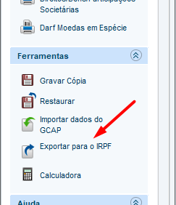
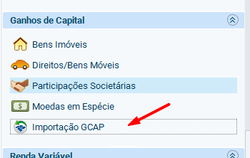
-----------------Fim dos passos para quem irá lançar tudo no GCAP -----------------

